Sheet1
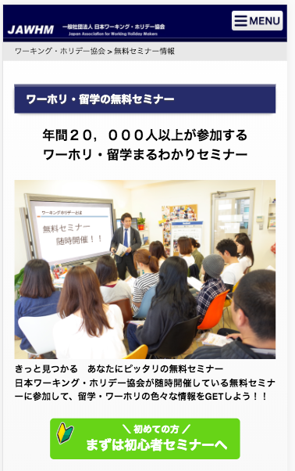

https://www.jawhm.or.jp/seminar/ser

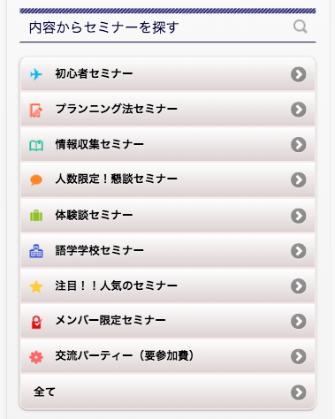

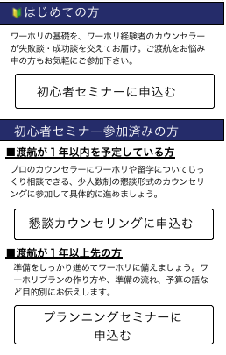
はじめての方

ワーホリの基礎を、ワーホリ経験者のカウンセラーが失敗談・成功談を交えてお届け。ご渡航をお悩み中の方もお気軽にご参加下さい。
リンク先
/seminar/ser/know/first

初心者セミナーに申込む

初心者セミナー参加済みの方

１年以内の渡航を希望している方

プロのカウンセラーにワーホリや留学についてじっくり相談できる、少人数制の懇談形式のカウンセリングに参加して具体的に進めましょう。
リンク先
/seminar/ser/know/foot

懇談カウンセリングに申込む

１年以上先に渡航を検討されている方
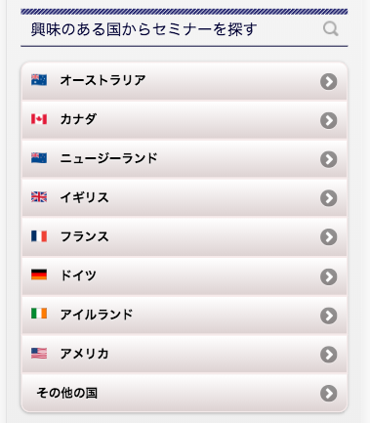

準備をしっかり進めてワーホリ・留学に備えましょう。ワーホリや留学プランの作り方や、準備の流れ、予算の話など目的別にお伝えします。

リンク先
/seminar/ser/know/plan

プランニングセミナーに申込む

プランニングセミナーご参加済の方
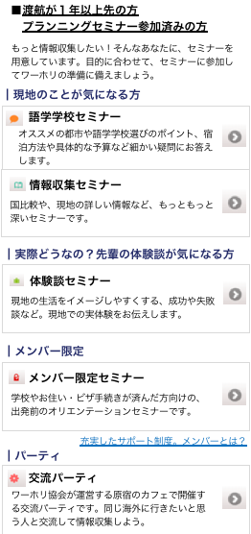

もっと情報収集したい！そんなあなたに、セミナーを用意しています。目的に合わせて、セミナーに参加してワーホリ・留学の準備しましょう。

現地のことが気になる方

リンク先
/seminar/ser/know/school
語学学校セミナー

オススメの都市や、語学学校選びのポイント、宿泊方法や具体的な予算など細かい疑問にお答えします。

リンク先
/seminar/ser/know/student
情報収集セミナー

国比較や、現地の詳しい情報など、もっともっと深いセミナーです。

実際どうなの？先輩の体験談が気になる方
リンク先
/seminar/ser/know/kouen
体験談セミナー

現地での生活をイメージしやすくする、成功や失敗談など、現地での実体験をお伝えします。

メンバー限定
リンク先
/seminar/ser/page/member
メンバー限定セミナー

リンク先
/mem/
学校やお住まい、ビザ手続きが済んだ方向けの、出発前のオリエンテーションセミナーです。

充実したサポート制度。メンバーとは？
リンク先
/seminar/ser/know/party

交流パーティー（要参加費）

ワーホリ協会が運営する原宿のカフェ等で開催する交流パーティーです。同じ海外に行きたいと思う人と交流して情報収集しよう。

